Sheet1
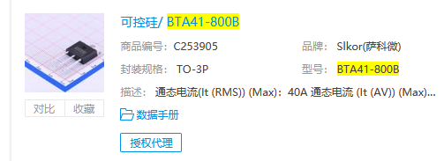
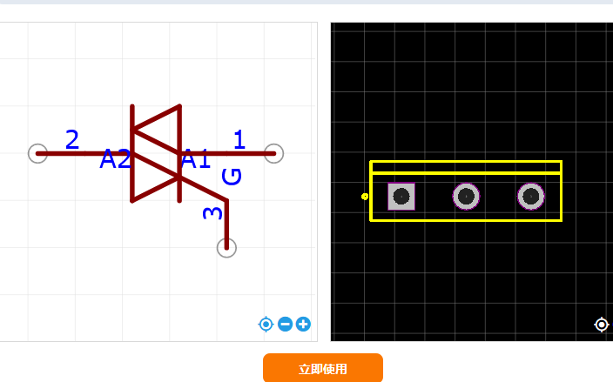
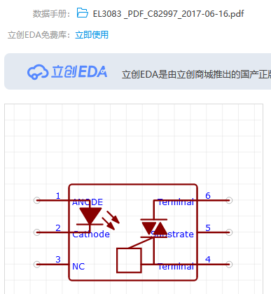
延时控制器 | 接口 | 数量 | 功能 |  |  | IO资源
 | 595接口 | 1 | 4位数码管*2 | 按键灯*1 | 级联口 | 3
 | 电源指示灯 | 1
 | 运行指示灯 | 1 | 预留 |  |  | 1
 | 轻触按键接口 |  | 可以级联，预留2*4 |  |  | 6
 | PT2276接口 | 1 |  |  |  | 4
 | 自锁按键接口 |  | 可以级联
 | 蓝牙 | 1 |  |  |  | 2
 | wifi | 1
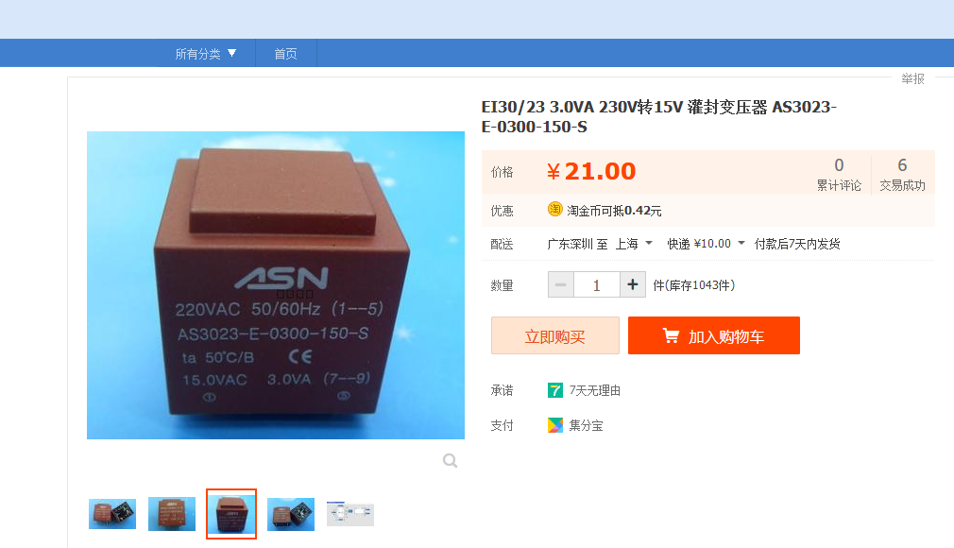
 | Debug 口 | 1 | 下载口，可做蓝牙，wifi口 |  |  | 2

AS-3023-E0300-150-s | 罐封变压器
EL3083 | 光耦
BTA41 800B C3125721 | 可控硅，晶闸管

